t3
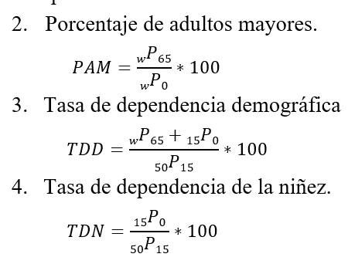
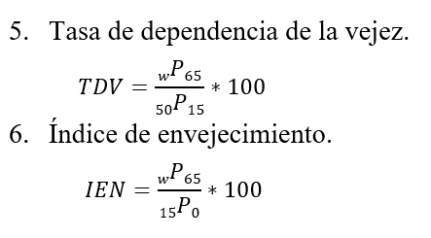
 |  |  |  | Pt-2 | 10420357
 |  |  |  | P0-1 | 7023111
 |  |  |  | t | 21
 |  | Tasa de crecimiento anual ( r ) : |  | r% | 1.8965945369

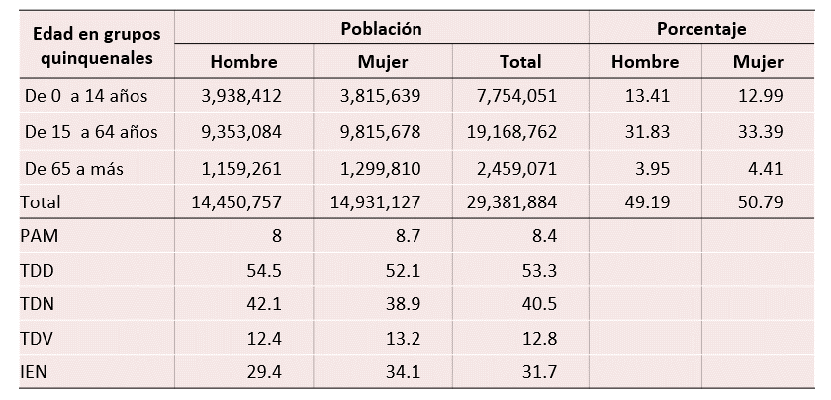
P0-14 | 7754051 | PAM% | 8.369344185
P15-64 | 19168762 | TDD% | 53.280029248
P65-+ | 2459071 | TDN% | 40.451496033
total | 29381884 | TDV% | 12.828533215
 |  | IEN% | 31.713371501

